Var1
1 | Приведите пример супертипа сущности, не имеющего собственных экземпляров.

 |  | Супертип: "Электронное устройство"

2 | Мобильный телефон может находится во взаимоисключающих связях с магазином, если он еще не продан, с пользователем,
 | если он уже куплен, и с сервисом, если он поломан и сдан в ремонт. Как избавиться от взаимоисключающих связей
 | при проектировании БД , хранящей информацию об экземплярах сущности "мобильный телефон"?

 |  | Для этого нужно ввести подтипы: продающийся телефон, купленный телефон, неисправный телефон.
 |  | В таблице для этого можно ввести колонку со статусом, где будет одно из следующих значений: "В продаже", "Куплен", "В ремонте"
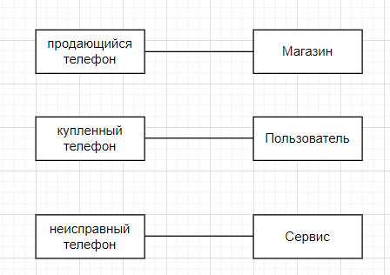

3 | Составьте диаграмму прецедентов для своего проекта. Дополните ею документацию.
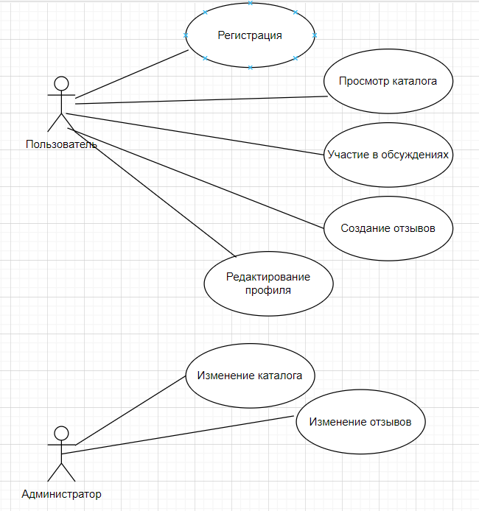

4 | Маша работает в отделе разработки в Департаменте ИТ, в котором также есть отдел тестирования и отдел поддержки. В компании, где работает Маша всего 4 департамента:
 | ИТ, финансы, кадры и маркетинг. Постройте диаграмму объектов для компании, в которой работает Маша.
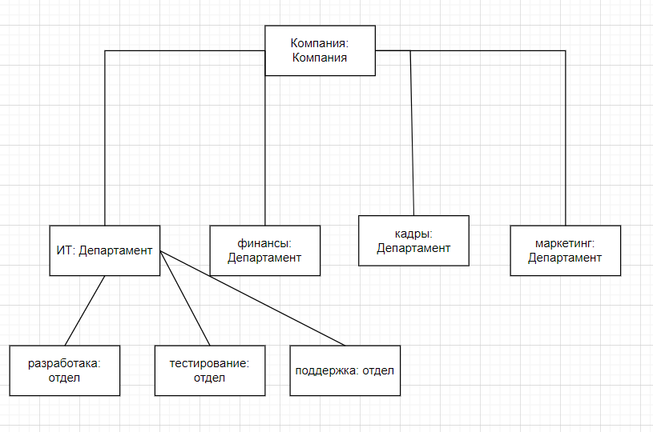

5 | Постройте диаграмы последовательностей и взаимодействия для кофемолки.
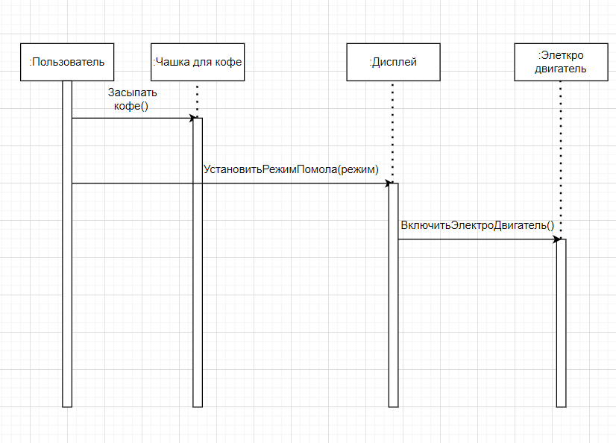

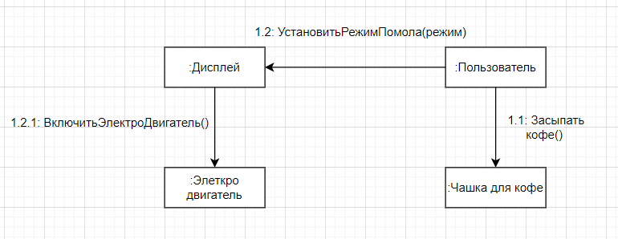

6 | Постройте диаграмму состояния для сдачи на водительские права.
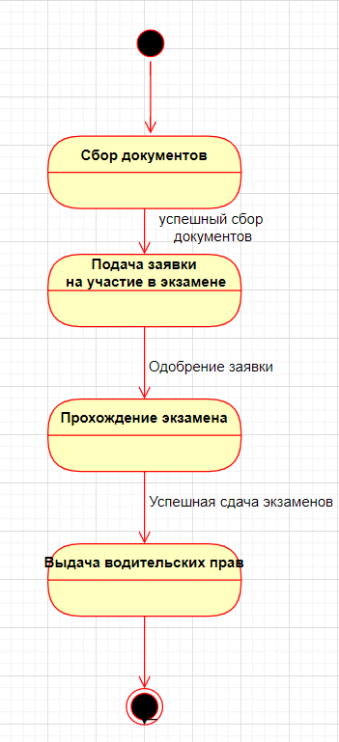

7 | Постройте диаграму активности для покупок продуктов в супермаркете по списку. Предусмотрите хотя бы два действия в параллель на каком-нибудь этапе.

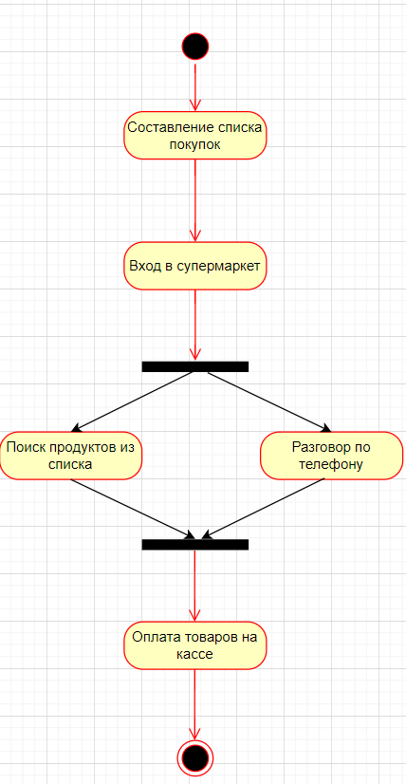

8 | Маша открыла бюро гадания Таро. У нее есть две штатные гадальщицы и 5 онлайн гаданий. Придумайте диаграмму классов для хранения информации о Машином бюро.
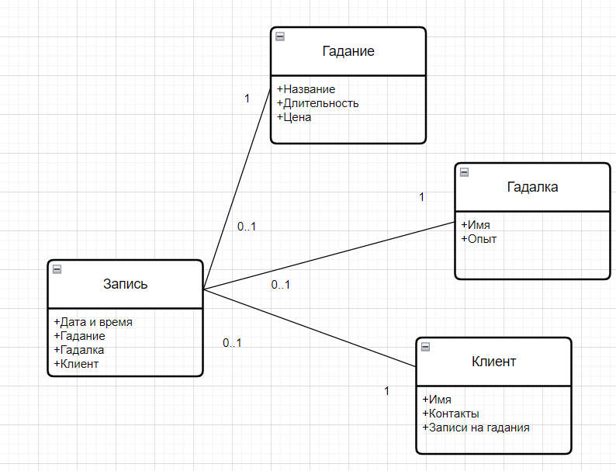

9 | Пусть дана диаграмма классов для водителей автомобилей и транспортных средств.
 | Напишите на языке OCL условие того, что водителю не может быть меньше 18 лет. Также напишите условие того, что автомобиль не может быть старше 30 лет.

 | context Driver inv: |  | context Car inv:
 | self.age >= 18 |  | self.age <= 30

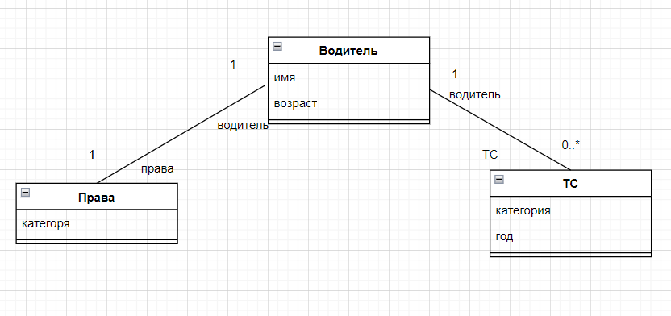
10 | Для предыдущей задачи перестройте диаграмму классов так, чтобы можно было написать условие того, что категория ТС должна соответствать категории прав.
 | Напишите это условие на OCL.

 | context ТС inv:
 | self.категория = self.водитель.права.категория

